TAS-TOS
Numune Adı | TAS(mmol/L) | TOS (µmol/L) | OSI | NOT
K1-5202 | 1.05 | 17.02 | 1.621 | hemolizli | Kullanılan cihaz: Mindray marka BS300 model tam otomatik biyokimya cihazı
K2-4417 | 0.78 | 4.78 | 0.613 |  | TAS: Total Antıoxıdant Status
K3-7153 | 0.86 | 3.97 | 0.462 |  | TOS: Total Oxıdant Status
K4-2107 | 0.78 | 5.8 | 0.744 |  | OSI: Oxıdatıve Stress Index
K5-7175 | 1.09 | 20.15 | 1.849 | hemolizli
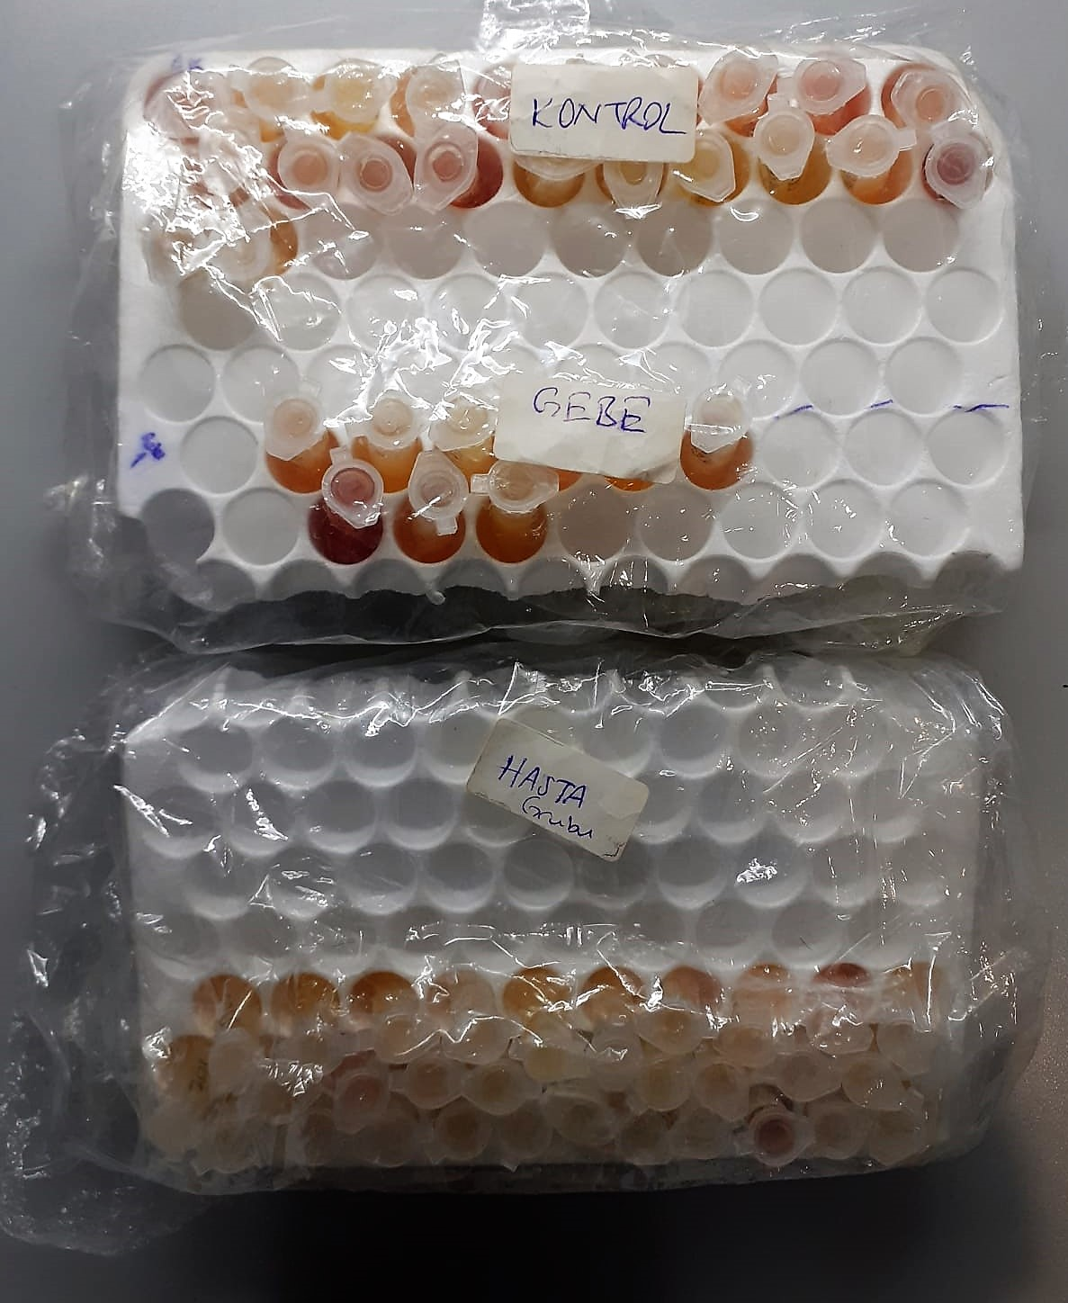
K6-9493 | 0.93 | 5.11 | 0.549
K7-5218 | 0.97 | 8.63 | 0.890 | hemolizli
K8-6160 | 0.88 | 7.95 | 0.903 | hemolizli
K9-5217 | 0.84 | 14.55 | 1.732 | hemolizli
K-10 | 0.72 | 13.26 | 1.842 | hemolizli
K11-9303 | 0.85 | 7.62 | 0.896 | hemolizli
K12-1843 | 0.86 | 13.33 | 1.550 | hemolizli
K13-1226 | 0.8 | 13.04 | 1.630 | hemolizli
K14-9602 | 0.85 | 18.25 | 2.147 | yüksek hemolizli
K15-9175 | 0.99 | 4.13 | 0.417
K16-4414 | 0.85 | 3.94 | 0.464
K17-7646 | 0.85 | 3.48 | 0.409
K18-7270 | 0.8 | 4 | 0.500
9114 | 0.75 | 5.11 | 0.681
Küpesiz Sağlam | 0.79 | 6.01 | 0.761
K21 | 0.83 | 4.59 | 0.553
K22 | 1.13 | 33.2 | 2.938 | yüksek hemolizli
Gebe-8228 | 0.78 | 5.2 | 0.667
Gebe-9989 | 0.75 | 5.1 | 0.680
Gebe-küpesiz-172 | 0.89 | 4.77 | 0.536
Gebe-8091 | 0.76 | 6.73 | 0.886
Gebe-8852 | 0.79 | 4.86 | 0.615
Gebe-küpesiz-1691 | 0.88 | 6.61 | 0.751
Gebe-7270 | 1 | 39.09 | 3.909 | yüksek hemolizli
Gebe-1839 | 0.79 | 7.53 | 0.953
Gebe-6634 | 0.92 | 6.05 | 0.658
Hasta-5500 | 0.74 | 5.19 | 0.701
Hasta-8852 | 0.65 | 4.28 | 0.658
Hasta-1606 | 0.74 | 4.54 | 0.614
Hasta-1839 | 0.85 | 5.57 | 0.655
Hasta-9493 | 0.96 | 2.8 | 0.292
Hasta-Küpesiz-1691 | 0.75 | 4.53 | 0.604
Hasta-Küpesiz kolye-158 | 0.96 | 6.12 | 0.638
Hasta-8334 | 0.68 | 5.36 | 0.788
Hasta-7704 | 0.84 | 10 | 1.190 | hemolizli
Hasta-2814 | 0.86 | 5.11 | 0.594
Hasta-8232 | 0.81 | 5.18 | 0.640
Hasta-9107 | 0.75 | 5.73 | 0.764
Hasta-2883 | 0.77 | 15.94 | 2.070 | hemolizli
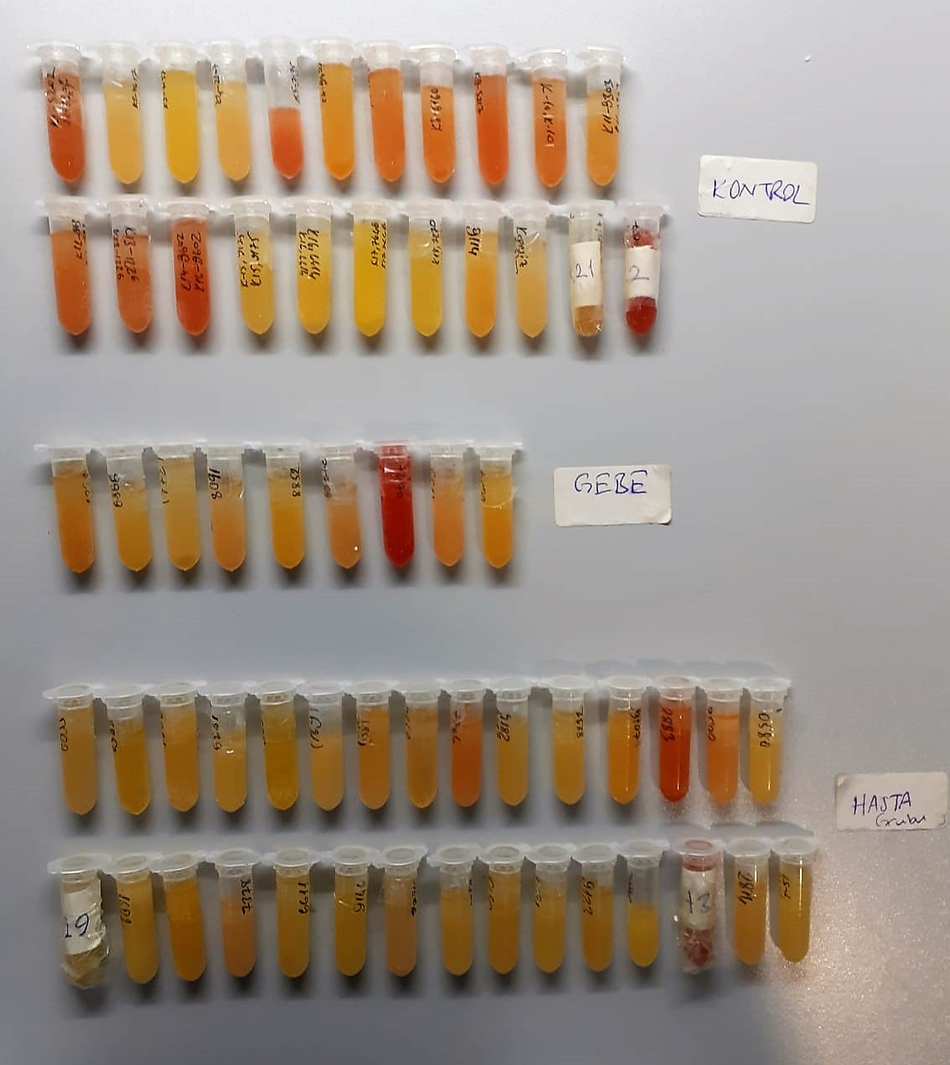
Hasta-6636 | 1.02 | 6.7 | 0.657
Hasta-0580 | 0.93 | 3.53 | 0.380
Hasta-H29 | 0.95 | 5.01 | 0.527
Hasta-1602 | 0.88 | 3.98 | 0.452
Hasta-7153 | 0.85 | 3.92 | 0.461
Hasta-7378 | 0.87 | 7.64 | 0.878
Hasta-6611 | 0.89 | 4.66 | 0.524
Hasta-9146 | 0.78 | 5.46 | 0.700
Hasta-779K-491 | 0.66 | 6.13 | 0.929
Hasta-2252 | 0.77 | 4.85 | 0.630
Hasta-0579 | 0.9 | 4.62 | 0.513
Hasta-1604 | 0.83 | 3.87 | 0.466
Hasta-9123 | 0.75 | 5.3 | 0.707
Hasta-9602 | 0.89 | 4.4 | 0.494
Hasta-H30 | 1.02 | 32.32 | 3.169 | yüksek hemolizli
Hasta-2814 | 0.87 | 5.44 | 0.625
Hasta-T51 | 0.92 | 5.17 | 0.562

